상품제안서
[아남] CtoC 메탈 패브릭케이블 블루 2M, 1.2M | 상품코드: F21726

 |  |  |  |  |  |  | 02-412-0044 | www.easy1.co.kr
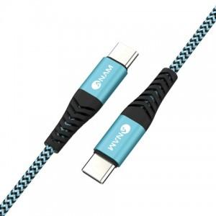

【상세/제작정보】

【인쇄/포장옵션】 | 레이저 / 포장지포장

【공급단가】 | 수량 | 200~ | 500~ | 1,000~ | 3,000~ | 5,000~
*VAT별도 | 2m | 4,200원 | 4,050원 | 3,900원 | 3,750원 | 3,600원
 | 1.2m | 3,640원 | 3,510원 | 3,380원 | 3,250원 | 3,120원

【상품 URL】 | https://dev.easy1.co.kr:443/src/goods_detail.php?gdno=21726

